상품제안서
주문제작 PVC캐릭터 컵받침 | 상품코드: S13104

 |  |  |  |  |  |  | 02-713-8555 | www.synergygift.co.kr
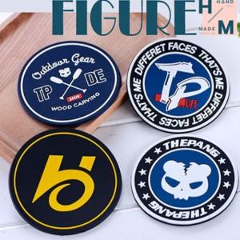

【상세/제작정보】 | <p>* 디자인의 난이도나 색상에 따라 추가 금액 발생할 수 있습니다.&nbsp;</p><p>* 기본3색(1도 추가시 추가 금액 발생)</p>

【인쇄/포장옵션】 | 풀칼라 / OPP(비닐)

【공급단가】 | 수량 | 500~ | 1,000~ | 3,000~ | 5,000~ | 10,000~
*VAT별도 | 4T | 2,240원 | 2,160원 | 2,080원 | 2,000원 | 1,920원
 | 5T | 2,520원 | 2,430원 | 2,340원 | 2,250원 | 2,160원

【상품 URL】 | https://www.synergygift.co.kr:443/src/goods_detail.php?gdno=18001

